Info.Técnica Motor DC
Motor | 1KB2021-0TA02
Serie | K2/2422122

Voltaje entregado por la red | 1500 V CC

Voltaje nominal | 710 V CC
Corriente nominal | 300 A

Valor nominal del factor de excitación de los motores Kfs | 0.6
Factor de excitación Kfs con K15 y K25 cerrados | 0.35 | (En la marcha con alta velocidad y en el frenado). (Con debilitamiento de campo)
Factor de excitación Kfs con R11 y R21 | 0.9 | (Arranque)

Peso medido | 1180 Kg
Dimensiones
Longitud | 1.228 m
Ancho | 0.89 m
Altura | 0.64 m

Velocidad nominal | 1575 rpm
Velocidad máxima | 3500 rpm
Frecuencia de operación | 60
Número de polos | 4

Motor de DC conexión serie

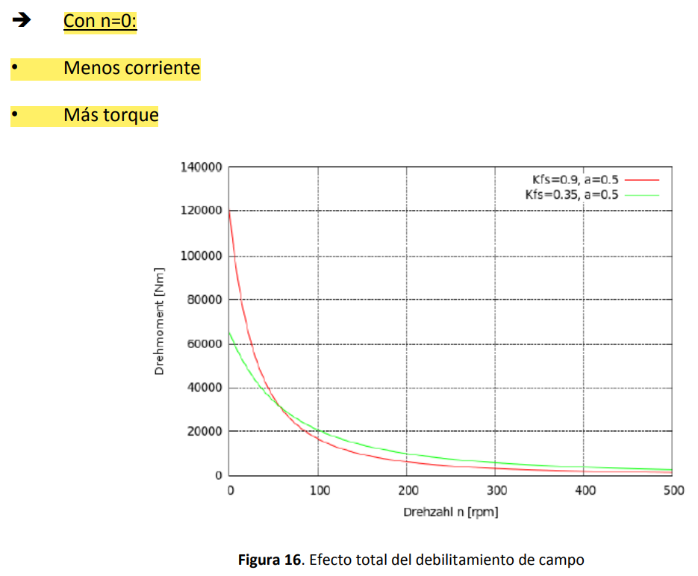
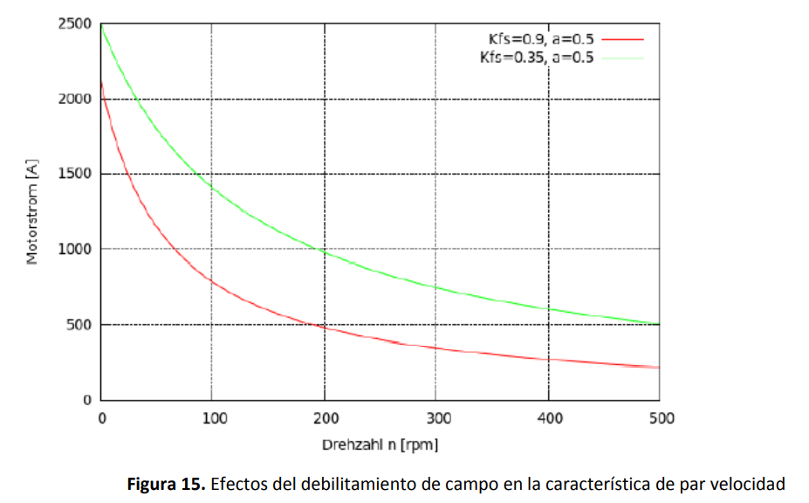
Constante de velocidad del motor | 0,03 Vs/A |  | Valores curva de vacío
 |  |  | Valores medidos |  |  | Valores calculados
Resistencias de los devanados |  |  | Ie [A] | Ua [V] | W [rpm] | Ua0 [V] | C [Vs/A]
Resistencia de la armadura/rotor | 126 mΩ |  | 0 | 7.4 | 1775 | 6.57
Resistencia del campo/estator | 46 mΩ |  | 8 | 51 | 1777 | 45.2 | 0.034
 |  |  | 19.6 | 118 | 1777 | 104.59 | 0.032
Inductancia de los devanados (@60 Hz) |  |  | 30 | 182 | 1777 | 161.31 | 0.033
Inductancia de la armadura/rotor | 0,84 mH |  | 40.5 | 241 | 1777 | 213.6 | 0.032
Inductancia del campo/estator | 15 mH |  | 55.4 | 324 | 1775 | 287.49 | 0.031
 |  |  | 76 | 432 | 1770 | 384.41 | 0.031
Intensidad permanente | 300 A |  | 92 | 511 | 1770 | 454.7 | 0.03
Potencia permanente | 205 kW |  | 104 | 568 | 1773 | 504.57 | 0.029
Tensión nominal | 1420/2 V |  | 117 | 605 | 1770 | 538.35 | 0.028
 |  |  | 122 | 625 | 1773 | 555.2 | 0.028
 |  |  | 129 | 639 | 1770 | 568.6 | 0.027
 |  |  | 140.3 | 667 | 1769 | 593.85 | 0.026
 |  |  | 152.4 | 693 | 1769 | 617 | 0.025
 |  |  | 159 | 710 | 1770 | 631.78 | 0.024
 |  |  | 162 | 709 | 1768 | 631.6 | 0.024

Curvas Motor DC
DATOS REQUERIDOS
Valimentación | 710 | V |  |  |  | 710
Rarmadura | 0.126 | Ω |  |  |  | 0.126
Frecuencia de operación | 60 | Hz |  |  |  | 60
Numero de polos | 4 |  |  |  |  | 4
Ks | 0.03 | Vs/A |  |  |  | 0.03
Inominal | 300 | A |  |  |  | 300

Corriente vs Velocidad
RESULTADOS |  |  | Wmr (rpm) | I (A) | T(Nm)
Wmr | 1800 | RPM | -1800 | 6063 | 1737.0625217
Iarranque | 5634.92 | A | -1700 | 6039.6825397 | 1730.2415956
Velocidad sin carga | 23666.67 | RPM | -1600 | 6015.8730159 | 1723.4206695
Kt | 0.2865 | Nm/A | -1500 | 5992.0634921 | 1716.5997433
Torque de arranque | 1614.29 | Nm | -1400 | 5968.2539683 | 1709.7788172
Torque nominal | 85.9437 | Nm | -1300 | 5944.4444444 | 1702.9578911
Potencia eléctrica nominal | 213000.00 | W | -1200 | 5920.6349206 | 1696.136965
Eficiencia | 94.68 | % | -1100 | 5896.8253968 | 1689.3160388
 |  |  | -1000 | 5873.015873 | 1682.4951127
 |  |  | -900 | 5849.2063492 | 1675.6741866
 |  |  | -800 | 5825.3968254 | 1668.8532604
 |  |  | -700 | 5801.5873016 | 1662.0323343
 |  |  | -600 | 5777.7777778 | 1655.2114082
 |  |  | -500 | 5753.968254 | 1648.390482
 |  |  | -400 | 5730.1587302 | 1641.5695559
 |  |  | -300 | 5706.3492063 | 1634.7486298
 |  |  | -200 | 5682.5396825 | 1627.9277036
Torque vs velocidad
 |  |  | -100 | 5658.7301587 | 1621.1067775
 |  |  | 0 | 5634.9206349 | 1614.2858514
 |  |  | 100 | 5611.1111111 | 1607.4649252
 |  |  | 200 | 5587.3015873 | 1600.6439991
 |  |  | 300 | 5563.4920635 | 1593.823073
 |  |  | 400 | 5539.6825397 | 1587.0021468
 |  |  | 500 | 5515.8730159 | 1580.1812207
 |  |  | 600 | 5492.0634921 | 1573.3602946
 |  |  | 700 | 5468.2539683 | 1566.5393684
 |  |  | 800 | 5444.4444444 | 1559.7184423
 |  |  | 900 | 5420.6349206 | 1552.8975162
 |  |  | 1000 | 5396.8253968 | 1546.07659
 |  |  | 1100 | 5373.015873 | 1539.2556639
 |  |  | 1200 | 5349.2063492 | 1532.4347378
 |  |  | 1300 | 5325.3968254 | 1525.6138116
 |  |  | 1400 | 5301.5873016 | 1518.7928855
 |  |  | 1500 | 5277.7777778 | 1511.9719594
 |  |  | 1600 | 5253.968254 | 1505.1510332
 |  |  | 1700 | 5230.1587302 | 1498.3301071
 |  |  | 1800 | 5206.3492063 | 1491.509181

Info.Técnica Motor AC
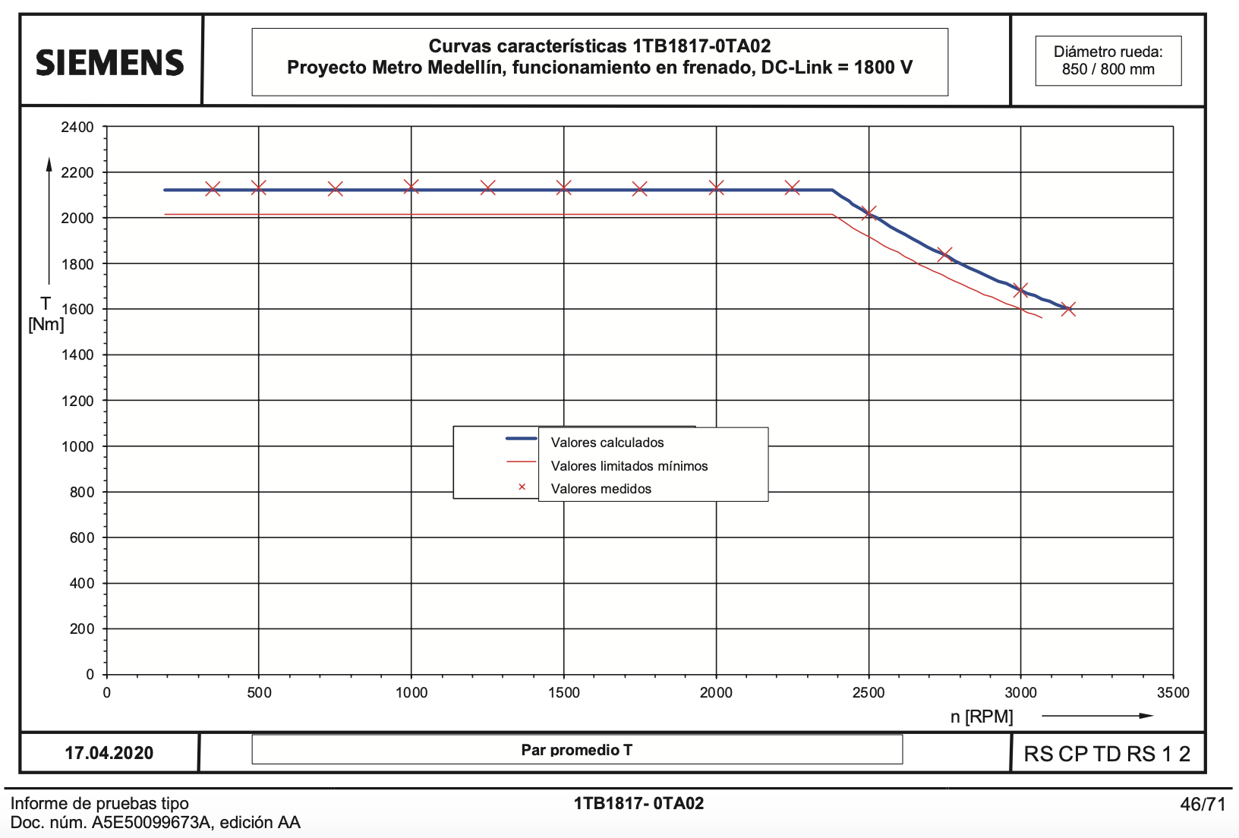
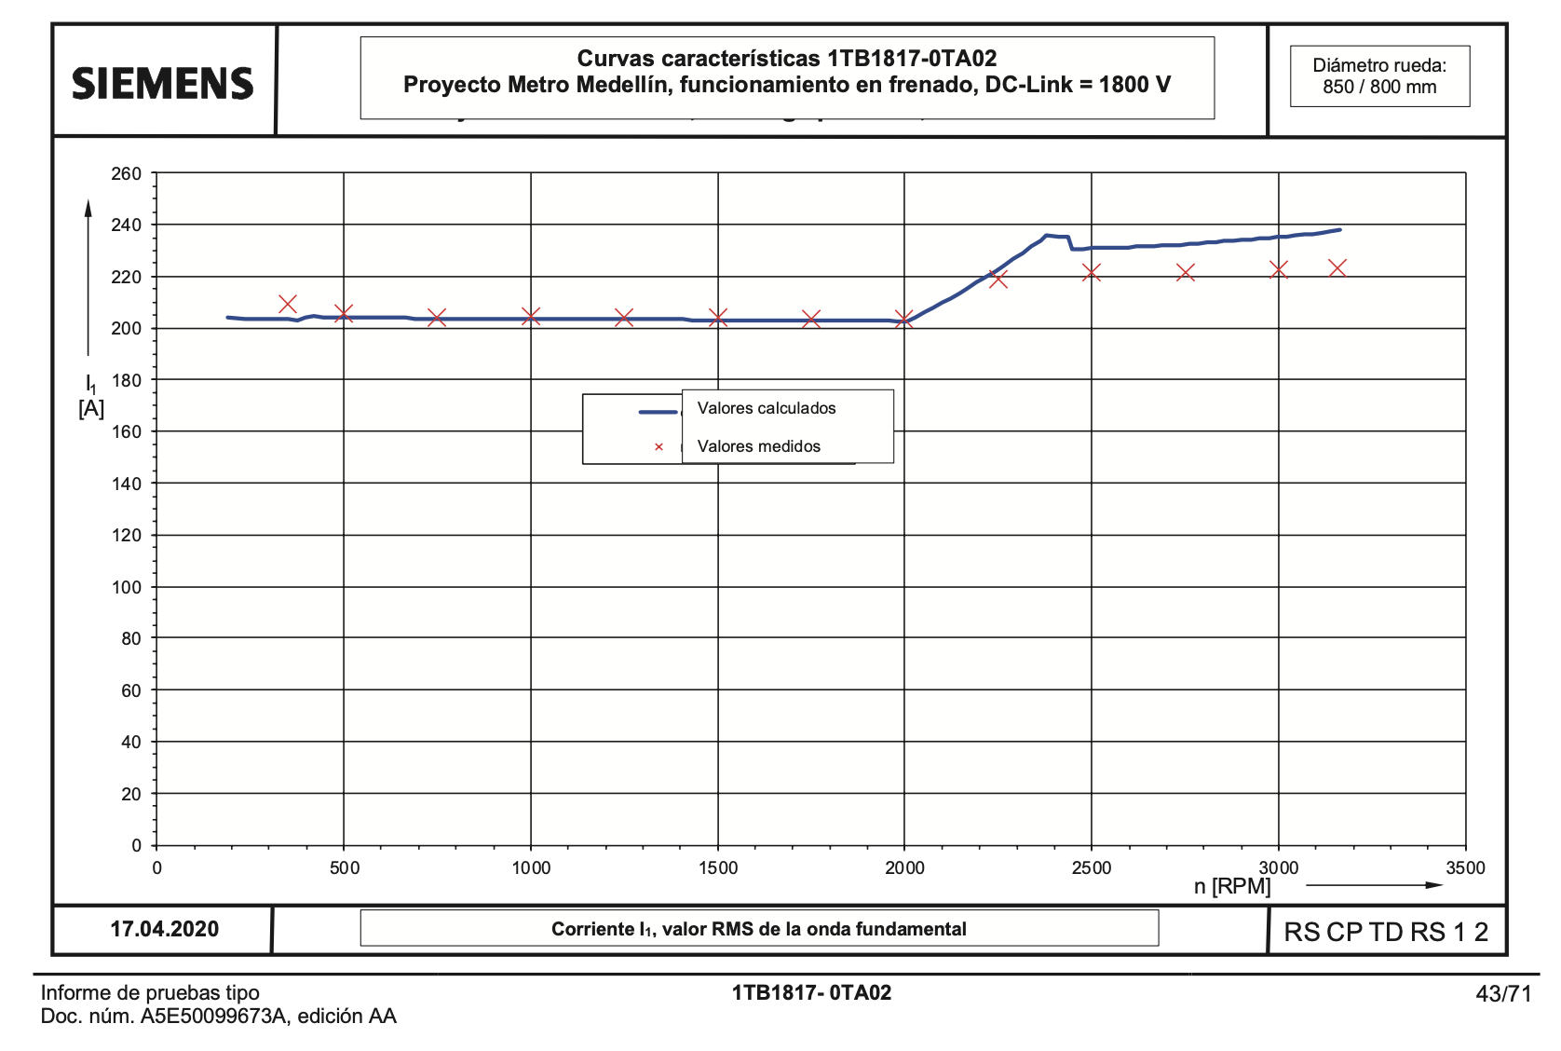
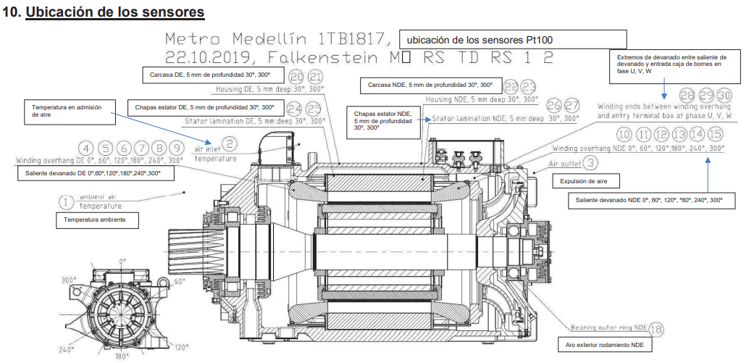
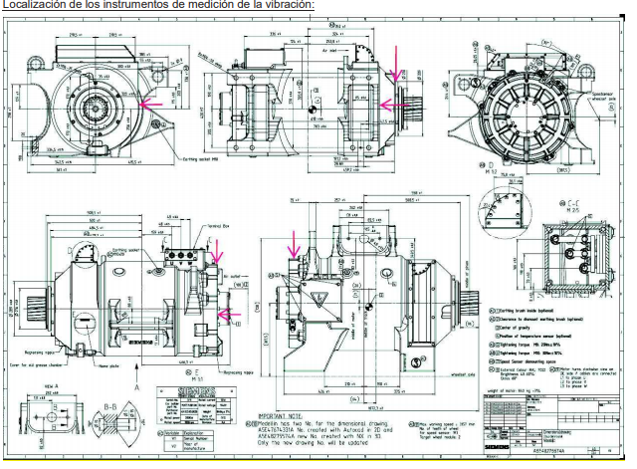
 |  | Test aumento de temperatura |  |  |  | Mediciones con rotor bloqueado (ensayo en corto ) |  |  |  |  |  |  |  |  |  |  |  |  |  |  |  |  |  |  |  |  |  |  |  |  |  |  |  |  |  |  |  |  |  |  | Mediciones sin carga (Ensayo en vacío)
 |  |  |  |  |  |  |  |  |  |  |  |  |  |  |  |  |  |  |  |  |  |  | Valores en freno |  |  |  |  |  |  |  |  | Valores fuerza tracción
 |  |  |  |  |  |  |  |  |  | Factor de potencia | Resistencia (medida) | Resistencia total | Resistencia estator | Resistencia rotor | Temperatura estator | Resistencia rotor | Resistencia rotor | Rserie | Q | Xserie | Iarranque | Deslizamiento | Tensión CC en bornes | Velocidad speed | Tensión entre fases, valor RMS de la onda fundamental | Corriente I1, valor RMS de la onda fundamental | Frecuencia estator | Par motor | Potencia eléctrica | Eficiencia corregida | Deslizamiento | Tensión CC en bornes | Velocidad speed | Tensión entre fases, valor RMS de la onda fundamental | Corriente I1, valor RMS de la onda fundamental | Frecuencia estator | Par motor | Potencia eléctrica | Eficiencia corregida | Deslizamiento | Frecuencia [Hz] | Tensión [V] | Corriente [A] | Potencia [W] | Cosfi/1 | Pcu [W] | Pfe [W] | Tw [˚C] | R U-V [Ohm] | R 20˚C [ohm] | Rshunt (ohm) | Q | X (ohm)
Motor de tracción | 1TB1817-0TA02 |  | Valores calculados | Valores medidos, motor de comprobación de tipo (SN:K2-3952559)
Tipo de motor | Motor de inducción trifásico asíncrono con rotor de jaula |  |  |  |  | Frecuencia [Hz] | Tensión [V] | Corriente [A] | Potencia de entrada [W] | Cos Phi/1 | Ru-v (ohm) | Rtotal (ohm) | R1 (ohm) | R2' (ohm) | (˚C) | R2' 20˚C (Ohm) | R2' 20˚C (ohm) | (ohm) | (var) | (ohm) | (A) | S | U-d [V] | n [rpm] | U1-G [V] | I1-G [A] | f1 [Hz] | M [Nm] | P-elec [kW] | Eta | S | U-d [V] | n [rpm] | U1-G [V] | I1-G [A] | f1 [Hz] | M [Nm] | P-elec [kW] | Eta | S | 60.7 | 1375 | 79.8 | 7710 | 0.0405 | 1360 | 5700 | 28.2 | 0.1424 | 0.1379 | 0.40357786697 | 36484.595722 | 5.7293289179
 |  | Duración de la comprobación (hasta que la temperatura se haya estabilizado) [min] | - | 259 |  | 50 | 252 | 219 | 25560 | 0.2674 | 0.1517 | 0.1776 | 0.0759 | 0.1017 | 45.5 | 0.0925 | 0.0908 | 0.17764433602 | 16304.061 | 0.33994414909 | 330.66827379 | 1 | 1800 | 350 | 180 | 209 | 10.4 | 2127 | 50.8 | 0.662 | 0.123 | 1450 | 200 | 191 | 181 | 7.8 | 1770 | 56.6 | 0.662 | 0.141 | 60.7 | 1329 | 70.7 | 6510 | 0.0399 | 1071 | 4789 | 29 | 0.1428 |  | 0.43413110759 | 31244.835797 | 6.2508549177
Número de polos | 4 | Velocidad [min^-1] | 1800 | 1800 |  | 50 | 214 | 179 | 17250 | 0.2605 | 0.1534 | 0.1799 | 0.0767 | 0.1032 | 48.5 | 0.0928 |  | 0.17945756999 | 11400.717 | 0.35581651679 | 271.88946907 |  | 1800 | 500 | 297 | 206 | 15.4 | 2132 | 82.9 | 0.75 | 0.08 | 1450 | 500 | 404 | 180 | 17.7 | 1770 | 114.4 | 0.814 | 0.059 | 60.7 | 1272 | 60.63 | 5390 | 0.0403 | 790 | 3950 | 29.7 | 0.1432 |  | 0.48875630626 | 25644.258765 | 6.9761372118
Número de arrollamientos | 64 | Par * | 1059 | 1061 | Datos circuito equivalente 50 Hz | 50 | 184 | 149 | 12111 | 0.2545 | 0.155 | 0.181 | 0.0775 | 0.1035 | 51.5 | 0.0921 |  | 0.18183865592 | 8198.650 | 0.36929191725 | 227.63213583 |  | 1800 | 750 | 484 | 204 | 23.8 | 2129 | 135.6 | 0.816 | 0.049 | 1450 | 750 | 577 | 180 | 26 | 1773 | 161.6 | 0.865 | 0.037 | 60.7 | 1191 | 50.39 | 4310 | 0.0414 | 547 | 3113 | 30.5 | 0.1436 |  | 0.56580567453 | 19953.175492 | 7.8582041194
Clase de aislamiento | 220 | Tensión DC-Link | 1500 | 1500 |  | 50 | 154 | 122 | 8065 | 0.2487 | 0.1566 | 0.1814 | 0.0783 | 0.1031 | 54.6 | 0.0908 |  | 0.18061900923 | 5656.311 | 0.38002629083 | 187.47763907 |  | 1800 | 1000 | 665 | 205 | 32.1 | 2136 | 189.3 | 0.85 | 0.037 | 1450 | 1000 | 762 | 180 | 34.3 | 1771 | 209.3 | 0.889 | 0.03 | 60.7 | 1075 | 40.27 | 3280 | 0.0437 | 350 | 2280 | 31.3 | 0.144 |  | 0.67420090287 | 14388.604075 | 8.8726919437
Velocidad operacional máxima | 3157 RPM | Frecuencia | 60.7 | 60.8 |  | 50 | 129 | 101 | 5556 | 0.2461 | 0.1583 | 0.1815 | 0.0791 | 0.1023 | 57.6 | 0.0892 |  | 0.18155082835 | 3928.326 | 0.38509224383 | 155.68156271 |  | 1800 | 1250 | 849 | 204 | 40.5 | 2133 | 243.2 | 0.874 | 0.029 | 1450 | 1250 | 940 | 180 | 42.7 | 1770 | 255.6 | 0.909 | 0.023 | 60.7 | 882 | 29.93 | 2300 | 0.0501 | 194 | 1456 | 32 | 0.1444 |  | 0.85584111749 | 8765.9577092 | 9.7855657065
 |  | Tensión (Valor RMS de la onda fundamental) | 1146 | 1160 |  | 50 | 102 | 79 | 3424 | 0.2447 | 0.1599 | 0.1817 | 0.08 | 0.1017 | 60.6 | 0.0877 |  | 0.18287667575 | 2431.451 | 0.38959318263 | 122.06160872 |  | 1800 | 1500 | 1028 | 204 | 48.8 | 2132 | 297.2 | 0.89 | 0.024 | 1450 | 1500 | 1111 | 178 | 51 | 1746 | 295.9 | 0.929 | 0.019 | 60.7 | 629 | 20.26 | 1391 | 0.063 | 89 | 652 | 32.8 | 0.1449 |  | 1.1296060071 | 4222.4654558 | 10.286964077
Peso medido | 860 Kg | Corriente (valor RMS de la onda fundamental) | 121 | 122 |  | 60.7 | 303 | 219 | 27410 | 0.2383 | 0.1537 | 0.1897 | 0.0768 | 0.1128 | 49 | 0.1013 | 0.1017 | 0.1905020051 | 20143.770 | 0.42000313448 | 337.67196227 |  | 1800 | 1750 | 1215 | 204 | 57.2 | 2130 | 352.9 | 0.906 | 0.021 | 1450 | 2000 | 1111 | 167 | 68 | 1296 | 292.7 | 0.929 | 0.02
Dimensiones |  | Potencia mecánica entregada Pmec [kW] | 200 | 200.2 |  | 60.7 | 259 | 181 | 18832 | 0.2324 | 0.1549 | 0.1924 | 0.0775 | 0.115 | 51.4 | 0.1024 |  | 0.19160994272 | 14310.045 | 0.43680121829 | 280.19821322 |  | 1800 | 2000 | 1400 | 204 | 66.5 | 2132 | 409.2 | 0.918 | 0.018 | 1450 | 2250 | 1120 | 170 | 76.5 | 1171 | 298.9 | 0.925 | 0.02
Longitud | 0,98 m | Rendimiento [%] | 93.6 | 94 |  | 60.7 | 221 | 149 | 13029 | 0.2279 | 0.1562 | 0.1952 | 0.0781 | 0.1171 | 53.7 | 0.1034 |  | 0.19562181884 | 10080.588 | 0.45406006508 | 231.42992494 |  | 1800 | 2250 | 1395 | 219 | 73.6 | 2131 | 458.5 | 0.915 | 0.02 | 1450 | 2500 | 1141 | 167 | 85 | 1050 | 299.8 | 0.919 | 0.02
Ancho | 0,52 m | Deslizamiento [%] | 1.22 | 1.26 | Datos circuito equivalente 60 Hz | 60.7 | 184 | 121 | 8515 | 0.2222 | 0.1574 | 0.1954 | 0.0787 | 0.1167 | 56 | 0.1022 |  | 0.19386198575 | 6857.117 | 0.46835031153 | 189.03865094 |  | 1800 | 2500 | 1431 | 222 | 81.6 | 2020 | 480.1 | 0.91 | 0.021 | 1450 | 2750 | 1142 | 169 | 93.5 | 959 | 301.5 | 0.917 | 0.02
Altura | 0,52 m | Patrón de pulsos |  | 9 Pulsos |  | 60.7 | 154 | 100 | 5871 | 0.2197 | 0.1587 | 0.1957 | 0.0793 | 0.1164 | 58.3 | 0.1012 |  | 0.1957 | 4745.657 | 0.47456571843 | 156.53631365 |  | 1800 | 2750 | 1436 | 221 | 89.9 | 1838 | 481.8 | 0.912 | 0.02 | 1450 | 3000 | 1142 | 167 | 102.1 | 853 | 294.6 | 0.911 | 0.02
 |  |  |  |  |  | 60.7 | 124 | 80 | 3763 | 0.2184 | 0.1599 | 0.1954 | 0.08 | 0.1155 | 60.6 | 0.0966 |  | 0.19598958333 | 3059.525 | 0.47805075847 | 125.47195928 |  | 1800 | 3000 | 1432 | 222 | 98 | 1685 | 479.5 | 0.908 | 0.021 | 1450 | 3157 | 1142 | 176 | 107.6 | 836 | 306.2 | 0.904 | 0.022
Voltaje nominal | 1146 V (LL) |  |  |  |  |  |  |  |  |  |  |  |  |  |  |  |  |  |  |  |  |  | 1800 | 3157 | 1432 | 223 | 103 | 1601 | 478.3 | 0.905 | 0.021
Corriente | 121 A
Velocidad | 1800 RPM
Potencia eléctrica de entrada | 200 kW
Par | 1059 N*m
Eficiencia | 93.60%

Curvas Motor AC
 |  |  | Con frecuencia de 60 Hz |  |  |  |  |  |  |  |  | Con frecuencia de 50 Hz
Número de polos | Frecuencia [Hz] | We [rpm] |  | Deslizamiento positivo |  |  |  | Deslizamiento negativo |  |  |  |  | Deslizamiento positivo |  |  |  | Deslizamiento negativo
4 | 60 | 1800 | Wmr [rpm] | S + | Ie [A] | Pmec [W] | T [Nm] | s- | Ie [A] | (-) T[Nm] | Torque 1 fase [Nm] | Wmr [rpm] | S + | Ie [A] | Pmec [W] | T [Nm] | s- | Ie [A] | (-) T[Nm] | Torque 1 fase [Nm]
 | 50 | 1500 | -2500 | 2.3888888889 | 1254.2880469 | -320227.20956 | 1223.1778396 | -0.38888888889 | 1377.7198549 | 9065.4065896 | 10288.584429 | -2500 | 2.6666666667 | 246.94308271 | -11834.103208 | 45.202944544 | -0.66666666667 | 286.9225225 | 244.0969018 | 289.29984634
 |  |  | -2450 | 2.3611111111 | 1253.659004 | -317196.30054 | 1236.3271631 | -0.36111111111 | 1361.7626018 | 9537.9038933 | 10774.231056 | -2450 | 2.6333333333 | 246.7983961 | -11730.46584 | 45.721509141 | -0.63333333333 | 287.30815652 | 257.63525524 | 303.35676438
 | Parámetros @60 Hz | Parámetros @50 Hz | -2400 | 2.3333333333 | 1253.0144257 | -314098.74707 | 1249.7592054 | -0.33333333333 | 1340.1107556 | 10006.763321 | 11256.522526 | -2400 | 2.6 | 246.64993006 | -11624.391614 | 46.251984645 | -0.6 | 287.57330967 | 272.45051211 | 318.70249675
VLN [V] | 661.64340849 | 106.23244953 | -2350 | 2.3055555556 | 1252.3537347 | -310932.34828 | 1263.4830688 | -0.30555555556 | 1310.9676782 | 10446.835879 | 11710.318948 | -2350 | 2.5666666667 | 246.49753566 | -11515.794357 | 46.794781164 | -0.56666666667 | 287.66455488 | 288.66010577 | 335.45488693
Re [Ω] | 0.19386198575 | 0.18183865592 | -2300 | 2.2777777778 | 1251.6763253 | -307694.80643 | 1277.5082454 | -0.27777777778 | 1272.0508496 | 10819.381464 | 12096.889709 | -2300 | 2.5333333333 | 246.34105609 | -11404.58383 | 47.350327575 | -0.53333333333 | 287.50778179 | 306.3671577 | 353.71748527
Rr' [Ω] | 0.1167 | 0.1035 | -2250 | 2.25 | 1250.9815612 | -304383.72152 | 1291.8446367 | -0.25 | 1220.571517 | 11068.211294 | 12360.055931 | -2250 | 2.5 | 246.18032617 | -11290.665482 | 47.919072594 | -0.5 | 286.99985362 | 325.63799616 | 373.55706875
Xt [Ω] | 0.46835031153 | 0.36929191725 | -2200 | 2.2222222222 | 1250.2687736 | -300996.58566 | 1306.5025762 | -0.22222222222 | 1153.340563 | 11117.794295 | 12424.296871 | -2200 | 2.4666666667 | 246.0151717 | -11173.940201 | 48.501485912 | -0.46666666667 | 285.99685877 | 346.46348755 | 394.96497346
 |  |  | -2150 | 2.1944444444 | 1249.5372593 | -297530.77698 | 1321.4928524 | -0.19444444444 | 1067.1121322 | 10877.161166 | 12198.654018 | -2150 | 2.4333333333 | 245.84540897 | -11054.30403 | 49.098059408 | -0.43333333333 | 284.29777725 | 368.69441449 | 417.79247389
 |  |  | -2100 | 2.1666666667 | 1248.7862785 | -293983.55322 | 1336.8267338 | -0.16666666667 | 959.27611206 | 10254.854378 | 11591.681112 | -2100 | 2.4 | 245.67084397 | -10931.647878 | 49.709308454 | -0.4 | 281.62236714 | 391.9367845 | 441.64609295
Curva de torque @ 60 Hz
 | +T [Nm] | -T [Nm] | T 1 fase [Nm] | Linea
-2500 | 1223.1778396 | 9065.4065896 | 10288.584429
-2450 | 1236.3271631 | 9537.9038933 | 10774.231056
-2400 | 1249.7592054 | 10006.763321 | 11256.522526
-2350 | 1263.4830688 | 10446.835879 | 11710.318948
-2300 | 1277.5082454 | 10819.381464 | 12096.889709
-2250 | 1291.8446367 | 11068.211294 | 12360.055931
-2200 | 1306.5025762 | 11117.794295 | 12424.296871
-2150 | 1321.4928524 | 10877.161166 | 12198.654018
-2100 | 1336.8267338 | 10254.854378 | 11591.681112
-2050 | 1352.5159952 | 9188.0915008 | 10540.607496
-2000 | 1368.572946 | 7680.0203245 | 9048.5932705
-1950 | 1385.01046 | 5824.8280159 | 7209.8384759
-1900 | 1401.8420075 | 3796.5303877 | 5198.3723952
-1850 | 1419.0816892 | 1798.1979191 | 3217.2796083
-1800 | 1436.744273 | 0 | 0
-1750 | 1454.8452325 | -1498.3302899 | -43.485057379
-1700 | 1473.4007885 | -2668.83256 | -1195.4317715
-1650 | 1492.4279534 | -3533.866538 | -2041.4385846
-1600 | 1511.9445789 | -4140.6964772 | -2628.7518983
-1550 | 1531.9694061 | -4542.6916255 | -3010.7222194
-1500 | 1552.5221205 | -4788.995217 | -3236.4730965
-1450 | 1573.6234094 | -4920.4600488 | -3346.8366394
-1400 | 1595.2950248 | -4969.112617 | -3373.8175922
-1350 | 1617.5598496 | -4959.183155 | -3341.6233053
-1300 | 1640.4419693 | -4908.6017931 | -3268.1598238
-1250 | 1663.9667484 | -4830.450237 | -3166.4834886
-1200 | 1688.160913 | -4734.1829924 | -3046.0220794
-1150 | 1713.0526386 | -4626.5856051 | -2913.5329665
-1100 | 1738.6716445 | -4512.4984442 | -2773.8267997
-1050 | 1765.0492959 | -4395.3516923 | -2630.3023965
-1000 | 1792.218712 | -4277.5560066 | -2485.3372947
-950 | 1820.2148833 | -4160.7859646 | -2340.5710813
-900 | 1849.0747967 | -4046.185138 | -2197.1103413
-850 | 1878.8375696 | -3934.5143737 | -2055.6768041
-800 | 1909.5445941 | -3826.2590868 | -1916.7144927
-750 | 1941.2396908 | -3721.7070061 | -1780.4673154
-700 | 1973.9692737 | -3621.0046069 | -1647.0353332
-650 | 2007.7825262 | -3524.1981389 | -1516.4156127
-600 | 2042.7315892 | -3431.2634948 | -1388.5319056
-550 | 2078.8717606 | -3342.1279694 | -1263.2562088
-500 | 2116.2617075 | -3256.686108 | -1140.4244005
-450 | 2154.9636907 | -3174.8112368 | -1019.847546
-400 | 2195.0438012 | -3096.3638268 | -901.32002559
-350 | 2236.5722073 | -3021.1975336 | -784.62532631
-300 | 2279.6234126 | -2949.1635269 | -669.54011425
-250 | 2324.276521 | -2880.1135595 | -555.83703851
-200 | 2370.6155067 | -2813.9021095 | -443.2866028
-150 | 2418.729484 | -2750.3878373 | -331.65835333
-100 | 2468.7129716 | -2689.4345425 | -220.72157095
-50 | 2520.6661405 | -2630.9117511 | -110.24561056
...
 |  |  | -2050 | 2.1388888889 | 1248.015052 | -290352.04482 | 1352.5159952 | -0.13888888889 | 828.89766017 | 9188.0915008 | 10540.607496 | -2050 | 2.3666666667 | 245.49127177 | -10805.857201 | 50.335773303 | -0.36666666667 | 277.5827396 | 415.38921115 | 465.72498446
 |  |  | -2000 | 2.1111111111 | 1247.2227592 | -286633.24754 | 1368.572946 | -0.11111111111 | 677.82008892 | 7680.0203245 | 9048.5932705 | -2000 | 2.3333333333 | 245.30647569 | -10676.811662 | 50.978020572 | -0.33333333333 | 271.65048198 | 437.60667922 | 488.58469979
 |  |  | -1950 | 2.0833333333 | 1246.4085347 | -282824.01461 | 1385.01046 | -0.083333333333 | 511.21717559 | 5824.8280159 | 7209.8384759 | -1950 | 2.3 | 245.11622646 | -10544.384765 | 51.636644838 | -0.3 | 263.12727344 | 456.19676771 | 507.83341254
 |  |  | -1900 | 2.0555555556 | 1245.5714656 | -278921.0483 | 1401.8420075 | -0.055555555556 | 336.98587212 | 3796.5303877 | 5198.3723952 | -1900 | 2.2666666667 | 244.92028132 | -10408.443466 | 52.31227034 | -0.26666666667 | 251.13943668 | 467.52283391 | 519.83510425
 |  |  | -1850 | 2.0277777778 | 1244.7105883 | -274920.89093 | 1419.0816892 | -0.027777777778 | 163.9917503 | 1798.1979191 | 3217.2796083 | -1850 | 2.2333333333 | 244.71838301 | -10268.847743 | 53.005552805 | -0.23333333333 | 234.69660896 | 466.63635555 | 519.64190835
 |  |  | -1800 | 2 | 1243.8248847 | -270819.9152 | 1436.744273 | 0 | #DIV/0! | #DIV/0! | #DIV/0! | -1800 | 2.2 | 244.51025864 | -10125.450149 | 53.717181409 | -0.2 | 212.87184856 | 447.86610408 | 501.58328549
 |  |  | -1750 | 1.9722222222 | 1242.9132784 | -266614.31385 | 1454.8452325 | 0.027777777778 | 149.69491065 | -1498.3302899 | -43.485057379 | -1750 | 2.1666666667 | 244.29561858 | -9978.0953162 | 54.447880876 | -0.16666666667 | 185.14049589 | 406.53301708 | 460.98089795
 |  |  | -1700 | 1.9444444444 | 1241.9746306 | -262300.0886 | 1473.4007885 | 0.055555555556 | 282.53933413 | -2668.83256 | -1195.4317715 | -1700 | 2.1333333333 | 244.07415508 | -9826.6194276 | 55.198413734 | -0.13333333333 | 151.80690912 | 341.65365142 | 396.85206515
 |  |  | -1650 | 1.9166666667 | 1241.0077355 | -257873.0382 | 1492.4279534 | 0.083333333333 | 398.18872176 | -3533.866538 | -2041.4385846 | -1650 | 2.1 | 243.84554089 | -9670.8496476 | 55.969582739 | -0.1 | 114.2706738 | 258.11384711 | 314.08342985
 |  |  | -1600 | 1.8888888889 | 1240.0113154 | -253328.74569 | 1511.9445789 | 0.11111111111 | 497.70264625 | -4140.6964772 | -2628.7518983 | -1600 | 2.0666666667 | 243.6094277 | -9510.6035039 | 56.762233479 | -0.066666666667 | 74.835915366 | 166.05545114 | 222.81768462
 |  |  | -1550 | 1.8611111111 | 1238.9840151 | -248662.56464 | 1531.9694061 | 0.13888888889 | 582.83400995 | -4542.6916255 | -3010.7222194 | -1550 | 2.0333333333 | 243.36544443 | -9345.6882205 | 57.57725717 | -0.033333333333 | 36.055049408 | 77.089489955 | 134.66674712
 |  |  | -1500 | 1.8333333333 | 1237.9243965 | -243869.60441 | 1552.5221205 | 0.16666666667 | 655.54284654 | -4788.995217 | -3236.4730965 | -1500 | 2 | 243.11319533 | -9175.8999967 | 58.415593672 | 0 | #DIV/0! | #DIV/0! | #DIV/0!
 |  |  | -1450 | 1.8055555556 | 1236.8309316 | -238944.71422 | 1573.6234094 | 0.19444444444 | 717.720136 | -4920.4600488 | -3346.8366394 | -1450 | 1.9666666667 | 242.85225797 | -9001.0232252 | 59.278234724 | 0.033333333333 | 32.118465618 | -61.174800491 | -1.8965657661
 |  |  | -1400 | 1.7777777778 | 1235.7019959 | -233882.46608 | 1595.2950248 | 0.22222222222 | 771.05910345 | -4969.112617 | -3373.8175922 | -1400 | 1.9333333333 | 242.58218091 | -8820.8296453 | 60.166227438 | 0.066666666667 | 59.909365212 | -106.41979607 | -46.253568633
 |  |  | -1350 | 1.75 | 1234.5358606 | -228677.13631 | 1617.5598496 | 0.25 | 817.01416196 | -4959.183155 | -3341.6233053 | -1350 | 1.9 | 242.30248125 | -8635.0774247 | 61.08067805 | 0.1 | 83.53960259 | -137.95153502 | -76.870856973
 |  |  | -1300 | 1.7222222222 | 1233.330684 | -223322.6857 | 1640.4419693 | 0.27777777778 | 856.80532435 | -4908.6017931 | -3268.1598238 | -1300 | 1.8666666667 | 242.01264183 | -8443.5101625 | 62.022755973 | 0.13333333333 | 103.46011382 | -158.68975682 | -96.66700085
Curva de torque @ 50 Hz
 | +T [Nm] | -T[Nm] | T 1 fase [Nm]
-2500 | 45.202944544 | 244.0969018 | 289.29984634
-2450 | 45.721509141 | 257.63525524 | 303.35676438
-2400 | 46.251984645 | 272.45051211 | 318.70249675
-2350 | 46.794781164 | 288.66010577 | 335.45488693
-2300 | 47.350327575 | 306.3671577 | 353.71748527
-2250 | 47.919072594 | 325.63799616 | 373.55706875
-2200 | 48.501485912 | 346.46348755 | 394.96497346
-2150 | 49.098059408 | 368.69441449 | 417.79247389
-2100 | 49.709308454 | 391.9367845 | 441.64609295
-2050 | 50.335773303 | 415.38921115 | 465.72498446
-2000 | 50.978020572 | 437.60667922 | 488.58469979
-1950 | 51.636644838 | 456.19676771 | 507.83341254
-1900 | 52.31227034 | 467.52283391 | 519.83510425
-1850 | 53.005552805 | 466.63635555 | 519.64190835
-1800 | 53.717181409 | 447.86610408 | 501.58328549
-1750 | 54.447880876 | 406.53301708 | 460.98089795
-1700 | 55.198413734 | 341.65365142 | 396.85206515
-1650 | 55.969582739 | 258.11384711 | 314.08342985
-1600 | 56.762233479 | 166.05545114 | 222.81768462
-1550 | 57.57725717 | 77.089489955 | 134.66674712
-1500 | 58.415593672 | 0 | 0
-1450 | 59.278234724 | -61.174800491 | -1.8965657661
-1400 | 60.166227438 | -106.41979607 | -46.253568633
-1350 | 61.08067805 | -137.95153502 | -76.870856973
-1300 | 62.022755973 | -158.68975682 | -96.66700085
-1250 | 62.993698157 | -171.39464506 | -108.4009469
-1200 | 63.994813791 | -178.33343679 | -114.338623
-1150 | 65.027489371 | -181.23626413 | -116.20877476
-1100 | 66.093194166 | -181.36983043 | -115.27663627
-1050 | 67.193486103 | -179.63965033 | -112.44616423
-1000 | 68.330018119 | -176.68405568 | -108.35403756
-950 | 69.504544995 | -172.94922102 | -103.44467603
-900 | 70.718930713 | -168.74518387 | -98.026253156
-850 | 71.975156378 | -164.28625601 | -92.311099631
-800 | 73.275328715 | -159.71965431 | -86.444325592
-750 | 74.62168919 | -155.14560798 | -80.523918794
-700 | 76.016623776 | -150.63143266 | -74.614808887
-650 | 77.462673367 | -146.22138003 | -68.758706667
-600 | 78.962544864 | -141.94354284 | -62.980997974
-550 | 80.519122914 | -137.81470833 | -57.295585414
-500 | 82.135482269 | -133.84377997 | -51.7082977
-450 | 83.814900698 | -130.0341967 | -46.219296003
-400 | 85.560872346 | -126.38564766 | -40.824775318
-350 | 87.37712136 | -122.89528959 | -35.518168227
-300 | 89.267615543 | -119.55861168 | -30.290996141
-250 | 91.236579629 | -116.37004963 | -25.133470002
-200 | 93.28850769 | -113.32342034 | -20.034912646
-150 | 95.428173904 | -110.41222829 | -14.984054383
-100 | 97.660640654 | -107.62987965 | -9.9692389917
-50 | 99.991262536 | -104.96982999 | -4.9785674562
...
 |  |  | -1250 | 1.6944444444 | 1232.0845026 | -217812.73803 | 1663.9667484 | 0.30555555556 | 891.4426418 | -4830.450237 | -3166.4834886 | -1250 | 1.8333333333 | 241.71210816 | -8245.8558063 | 62.993698157 | 0.16666666667 | 120.2131938 | -171.39464506 | -108.4009469
 |  |  | -1200 | 1.6666666667 | 1230.7952209 | -212140.5569 | 1688.160913 | 0.33333333333 | 921.75690414 | -4734.1829924 | -3046.0220794 | -1200 | 1.8 | 241.4002851 | -8041.8254749 | 63.994813791 | 0.2 | 134.3261365 | -178.33343679 | -114.338623
 |  |  | -1150 | 1.6388888889 | 1229.4606 | -206299.02074 | 1713.0526386 | 0.36111111111 | 948.4298914 | -4626.5856051 | -2913.5329665 | -1150 | 1.7666666667 | 241.07653299 | -7831.1121774 | 65.027489371 | 0.23333333333 | 146.26488687 | -181.23626413 | -116.20877476
 |  |  | -1100 | 1.6111111111 | 1228.0782456 | -200280.59573 | 1738.6716445 | 0.38888888889 | 972.02135468 | -4512.4984442 | -2773.8267997 | -1100 | 1.7333333333 | 240.74016355 | -7613.3894189 | 66.093194166 | 0.26666666667 | 156.4213486 | -181.36983043 | -115.27663627
 |  |  | -1050 | 1.5833333333 | 1226.645594 | -194077.30654 | 1765.0492959 | 0.41666666667 | 992.991888 | -4395.3516923 | -2630.3023965 | -1050 | 1.7 | 240.39043521 | -7388.3096808 | 67.193486103 | 0.3 | 165.11664824 | -179.63965033 | -112.44616423
 |  |  | -1000 | 1.5555555556 | 1225.1598978 | -187680.70464 | 1792.218712 | 0.44444444444 | 1011.7217798 | -4277.5560066 | -2485.3372947 | -1000 | 1.6666666667 | 240.02654786 | -7155.5027647 | 68.330018119 | 0.33333333333 | 172.61049132 | -176.68405568 | -108.35403756
 |  |  | -950 | 1.5277777778 | 1223.6182086 | -181081.834 | 1820.2148833 | 0.47222222222 | 1028.5263072 | -4160.7859646 | -2340.5710813 | -950 | 1.6333333333 | 239.64763708 | -6914.573985 | 69.504544995 | 0.36666666667 | 179.11178277 | -172.94922102 | -103.44467603
 |  |  | -900 | 1.5 | 1222.0173591 | -174271.19392 | 1849.0747967 | 0.5 | 1043.6680381 | -4046.185138 | -2197.1103413 | -900 | 1.6 | 239.25276762 | -6665.102196 | 70.718930713 | 0.4 | 184.78845109 | -168.74518387 | -98.026253156
 |  |  | -850 | 1.4722222222 | 1220.3539424 | -167238.69867 | 1878.8375696 | 0.52777777778 | 1057.3666889 | -3934.5143737 | -2055.6768041 | -850 | 1.5666666667 | 238.84092607 | -6406.6376381 | 71.975156378 | 0.43333333333 | 189.77578706 | -164.28625601 | -92.311099631
 |  |  | -800 | 1.4444444444 | 1218.6242893 | -159973.63383 | 1909.5445941 | 0.55555555556 | 1069.8070132 | -3826.2590868 | -1916.7144927 | -800 | 1.5333333333 | 238.41101266 | -6138.6995835 | 73.275328715 | 0.46666666667 | 194.18322407 | -159.71965431 | -86.444325592
 |  |  | -750 | 1.4166666667 | 1216.8244429 | -152464.60879 | 1941.2396908 | 0.58333333333 | 1081.1451219 | -3721.7070061 | -1780.4673154 | -750 | 1.5 | 237.96183196 | -5860.773764 | 74.62168919 | 0.5 | 198.09972892 | -155.14560798 | -80.523918794
 |  |  | -700 | 1.3888888889 | 1214.9501307 | -144699.50527 | 1973.9692737 | 0.61111111111 | 1091.5135587 | -3621.0046069 | -1647.0353332 | -700 | 1.4666666667 | 237.49208241 | -5572.3095588 | 76.016623776 | 0.53333333333 | 201.59803913 | -150.63143266 | -74.614808887
 |  |  | -650 | 1.3611111111 | 1212.9967323 | -136665.42141 | 2007.7825262 | 0.63888888889 | 1101.0253861 | -3524.1981389 | -1516.4156127 | -650 | 1.4333333333 | 237.00034448 | -5272.7169208 | 77.462673367 | 0.56666666667 | 204.7379775 | -146.22138003 | -68.758706667
 |  |  | -600 | 1.3333333333 | 1210.9592444 | -128348.61108 | 2042.7315892 | 0.66666666667 | 1109.7774898 | -3431.2634948 | -1388.5319056 | -600 | 1.4 | 236.48506716 | -4961.363017 | 78.962544864 | 0.6 | 207.56904245 | -141.94354284 | -62.980997974
 |  |  | -550 | 1.3055555556 | 1208.832241 | -119734.41793 | 2078.8717606 | 0.69444444444 | 1117.8532597 | -3342.1279694 | -1263.2562088 | -550 | 1.3666666667 | 235.94455263 | -4637.5685587 | 80.519122914 | 0.63333333333 | 210.13243568 | -137.81470833 | -57.295585414
Curva de Corriente Vs velocidad
 | Ie @60 Hz [A] |  | Ie @ 50 Hz [Nm]
-2500 | 1254.2880469 | -2500 | 246.94308271
-2450 | 1253.659004 | -2450 | 246.7983961
-2400 | 1253.0144257 | -2400 | 246.64993006
-2350 | 1252.3537347 | -2350 | 246.49753566
-2300 | 1251.6763253 | -2300 | 246.34105609
-2250 | 1250.9815612 | -2250 | 246.18032617
-2200 | 1250.2687736 | -2200 | 246.0151717
-2150 | 1249.5372593 | -2150 | 245.84540897
-2100 | 1248.7862785 | -2100 | 245.67084397
-2050 | 1248.015052 | -2050 | 245.49127177
-2000 | 1247.2227592 | -2000 | 245.30647569
-1950 | 1246.4085347 | -1950 | 245.11622646
-1900 | 1245.5714656 | -1900 | 244.92028132
-1850 | 1244.7105883 | -1850 | 244.71838301
-1800 | 1243.8248847 | -1800 | 244.51025864
-1750 | 1242.9132784 | -1750 | 244.29561858
-1700 | 1241.9746306 | -1700 | 244.07415508
-1650 | 1241.0077355 | -1650 | 243.84554089
-1600 | 1240.0113154 | -1600 | 243.6094277
-1550 | 1238.9840151 | -1550 | 243.36544443
-1500 | 1237.9243965 | -1500 | 243.11319533
-1450 | 1236.8309316 | -1450 | 242.85225797
-1400 | 1235.7019959 | -1400 | 242.58218091
-1350 | 1234.5358606 | -1350 | 242.30248125
-1300 | 1233.330684 | -1300 | 242.01264183
-1250 | 1232.0845026 | -1250 | 241.71210816
-1200 | 1230.7952209 | -1200 | 241.4002851
-1150 | 1229.4606 | -1150 | 241.07653299
-1100 | 1228.0782456 | -1100 | 240.74016355
-1050 | 1226.645594 | -1050 | 240.39043521
-1000 | 1225.1598978 | -1000 | 240.02654786
-950 | 1223.6182086 | -950 | 239.64763708
-900 | 1222.0173591 | -900 | 239.25276762
-850 | 1220.3539424 | -850 | 238.84092607
-800 | 1218.6242893 | -800 | 238.41101266
-750 | 1216.8244429 | -750 | 237.96183196
-700 | 1214.9501307 | -700 | 237.49208241
-650 | 1212.9967323 | -650 | 237.00034448
-600 | 1210.9592444 | -600 | 236.48506716
-550 | 1208.832241 | -550 | 235.94455263
-500 | 1206.6098282 | -500 | 235.3769388
-450 | 1204.2855939 | -450 | 234.78017923
-400 | 1201.8525505 | -400 | 234.1520202
-350 | 1199.3030702 | -350 | 233.48997428
-300 | 1196.6288117 | -300 | 232.79128974
-250 | 1193.820636 | -250 | 232.05291531
-200 | 1190.8685113 | -200 | 231.27145908
-150 | 1187.7614032 | -150 | 230.44314066
-100 | 1184.4871499 | -100 | 229.56373522
-50 | 1181.0323173 | -50 | 228.6285078
...
 |  |  | -500 | 1.2777777778 | 1206.6098282 | -110807.20389 | 2116.2617075 | 0.72222222222 | 1125.3247756 | -3256.686108 | -1140.4244005 | -500 | 1.3333333333 | 235.3769388 | -4300.6037949 | 82.135482269 | 0.66666666667 | 212.46265458 | -133.84377997 | -51.7082977
 |  |  | -450 | 1.25 | 1204.2855939 | -101550.27149 | 2154.9636907 | 0.75 | 1132.254596 | -3174.8112368 | -1019.847546 | -450 | 1.3 | 234.78017923 | -3949.6841444 | 83.814900698 | 0.7 | 214.58874796 | -130.0341967 | -46.219296003
 |  |  | -400 | 1.2222222222 | 1201.8525505 | -91945.779734 | 2195.0438012 | 0.77777777778 | 1138.6972296 | -3096.3638268 | -901.32002559 | -400 | 1.2666666667 | 234.1520202 | -3583.9654399 | 85.560872346 | 0.73333333333 | 216.53531121 | -126.38564766 | -40.824775318
 |  |  | -350 | 1.1944444444 | 1199.3030702 | -81974.652849 | 2236.5722073 | 0.80555555556 | 1144.7003496 | -3021.1975336 | -784.62532631 | -350 | 1.2333333333 | 233.48997428 | -3202.5387632 | 87.37712136 | 0.76666666667 | 218.32327908 | -122.89528959 | -35.518168227
 |  |  | -300 | 1.1666666667 | 1196.6288117 | -71616.48166 | 2279.6234126 | 0.83333333333 | 1150.3058018 | -2949.1635269 | -669.54011425 | -300 | 1.2 | 232.79128974 | -2804.4248519 | 89.267615543 | 0.8 | 219.97056051 | -119.55861168 | -30.290996141
 |  |  | -250 | 1.1388888889 | 1193.820636 | -60849.417028 | 2324.276521 | 0.86111111111 | 1155.5504436 | -2880.1135595 | -555.83703851 | -250 | 1.1666666667 | 232.05291531 | -2388.5680692 | 91.236579629 | 0.83333333333 | 221.49254994 | -116.37004963 | -25.133470002
 |  |  | -200 | 1.1111111111 | 1190.8685113 | -49650.055068 | 2370.6155067 | 0.88888888889 | 1160.4668462 | -2813.9021095 | -443.2866028 | -200 | 1.1333333333 | 231.27145908 | -1953.8299362 | 93.28850769 | 0.86666666667 | 222.90254129 | -113.32342034 | -20.034912646
 |  |  | -150 | 1.0833333333 | 1187.7614032 | -37993.31389 | 2418.729484 | 0.91666666667 | 1165.0838845 | -2750.3878373 | -331.65835333 | -150 | 1.1 | 230.44314066 | -1498.9822504 | 95.428173904 | 0.9 | 224.21206488 | -110.41222829 | -14.984054383
 |  |  | -100 | 1.0555555556 | 1184.4871499 | -25852.301785 | 2468.7129716 | 0.94444444444 | 1169.4272339 | -2689.4345425 | -220.72157095 | -100 | 1.0666666667 | 229.56373522 | -1022.6998374 | 97.660640654 | 0.93333333333 | 225.43116317 | -107.62987965 | -9.9692389917
 |  |  | -50 | 1.0277777778 | 1181.0323173 | -13198.177049 | 2520.6661405 | 0.97222222222 | 1173.5197913 | -2630.9117511 | -110.24561056 | -50 | 1.0333333333 | 228.6285078 | -523.55302634 | 99.991262536 | 0.96666666667 | 226.56861756 | -104.96982999 | -4.9785674562
 |  |  | 0 | 1 | 1177.3820325 | 0 | 2574.6950354 | 1 | 1177.3820325 | -2574.6950354 | 0 | 0 | 1 | 227.63213583 | 0 | 102.4256843 | 1 | 227.63213583 | -102.4256843 | 0
 |  |  | 50 | 0.97222222222 | 1173.5197913 | 13775.421716 | 2630.9117511 | 1.0277777778 | 1181.0323173 | -2520.6661405 | 110.24561056 | 50 | 0.96666666667 | 226.56861756 | 549.62074459 | 104.96982999 | 1.0333333333 | 228.6285078 | -99.991262536 | 4.9785674562
 |  |  | 100 | 0.94444444444 | 1169.4272339 | 28163.692671 | 2689.4345425 | 1.0555555556 | 1184.4871499 | -2468.7129716 | 220.72157095 | 100 | 0.93333333333 | 225.43116317 | 1127.097464 | 107.62987965 | 1.0666666667 | 229.56373522 | -97.660640654 | 9.9692389917
 |  |  | 150 | 0.91666666667 | 1165.0838845 | 43202.991121 | 2750.3878373 | 1.0833333333 | 1187.7614032 | -2418.729484 | 331.65835333 | 150 | 0.9 | 224.21206488 | 1734.3512263 | 110.41222829 | 1.1 | 230.44314066 | -95.428173904 | 14.984054383
 |  |  | 200 | 0.88888888889 | 1160.4668462 | 58934.227966 | 2813.9021095 | 1.1111111111 | 1190.8685113 | -2370.6155067 | 443.2866028 | 200 | 0.86666666667 | 222.90254129 | 2373.4401654 | 113.32342034 | 1.1333333333 | 231.27145908 | -93.28850769 | 20.034912646
 |  |  | 250 | 0.86111111111 | 1155.5504436 | 75401.196668 | 2880.1135595 | 1.1388888889 | 1193.820636 | -2324.276521 | 555.83703851 | 250 | 0.83333333333 | 221.49254994 | 3046.5607751 | 116.37004963 | 1.1666666667 | 232.05291531 | -91.236579629 | 25.133470002
 |  |  | 300 | 0.83333333333 | 1150.3058018 | 92650.704702 | 2949.1635269 | 1.1666666667 | 1196.6288117 | -2279.6234126 | 669.54011425 | 300 | 0.8 | 219.97056051 | 3756.0445614 | 119.55861168 | 1.2 | 232.79128974 | -89.267615543 | 30.290996141
 |  |  | 350 | 0.80555555556 | 1144.7003496 | 110732.67306 | 3021.1975336 | 1.1944444444 | 1199.3030702 | -2236.5722073 | 784.62532631 | 350 | 0.76666666667 | 218.32327908 | 4504.3476208 | 122.89528959 | 1.2333333333 | 233.48997428 | -87.37712136 | 35.518168227
 |  |  | 400 | 0.77777777778 | 1138.6972296 | 129700.18468 | 3096.3638268 | 1.2222222222 | 1201.8525505 | -2195.0438012 | 901.32002559 | 400 | 0.73333333333 | 216.53531121 | 5294.0296296 | 126.38564766 | 1.2666666667 | 234.1520202 | -85.560872346 | 40.824775318
 |  |  | 450 | 0.75 | 1132.254596 | 149609.45487 | 3174.8112368 | 1.25 | 1204.2855939 | -2154.9636907 | 1019.847546 | 450 | 0.7 | 214.58874796 | 6127.7171561 | 130.0341967 | 1.3 | 234.78017923 | -83.814900698 | 46.219296003
 |  |  | 500 | 0.72222222222 | 1125.3247756 | 170519.68586 | 3256.686108 | 1.2777777778 | 1206.6098282 | -2116.2617075 | 1140.4244005 | 500 | 0.66666666667 | 212.46265458 | 7008.0439313 | 133.84377997 | 1.3333333333 | 235.3769388 | -82.135482269 | 51.7082977
 |  |  | 550 | 0.69444444444 | 1117.8532597 | 192492.75239 | 3342.1279694 | 1.3055555556 | 1208.832241 | -2078.8717606 | 1263.2562088 | 550 | 0.63333333333 | 210.13243568 | 7937.5573794 | 137.81470833 | 1.3666666667 | 235.94455263 | -80.519122914 | 57.295585414
 |  |  | 600 | 0.66666666667 | 1109.7774898 | 215592.64376 | 3431.2634948 | 1.3333333333 | 1210.9592444 | -2042.7315892 | 1388.5319056 | 600 | 0.6 | 207.56904245 | 8918.5758281 | 141.94354284 | 1.4 | 236.48506716 | -78.962544864 | 62.980997974
 |  |  | 650 | 0.63888888889 | 1101.0253861 | 239884.55796 | 3524.1981389 | 1.3611111111 | 1212.9967323 | -2007.7825262 | 1516.4156127 | 650 | 0.56666666667 | 204.7379775 | 9952.9736218 | 146.22138003 | 1.4333333333 | 237.00034448 | -77.462673367 | 68.758706667
 |  |  | 700 | 0.61111111111 | 1091.5135587 | 265433.501 | 3621.0046069 | 1.3888888889 | 1214.9501307 | -1973.9692737 | 1647.0353332 | 700 | 0.53333333333 | 201.59803913 | 11041.860719 | 150.63143266 | 1.4666666667 | 237.49208241 | -76.016623776 | 74.614808887
 |  |  | 750 | 0.58333333333 | 1081.1451219 | 292302.18473 | 3721.7070061 | 1.4166666667 | 1216.8244429 | -1941.2396908 | 1780.4673154 | 750 | 0.5 | 198.09972892 | 12185.107557 | 155.14560798 | 1.5 | 237.96183196 | -74.62168919 | 80.523918794
 |  |  | 800 | 0.55555555556 | 1069.8070132 | 320547.93168 | 3826.2590868 | 1.4444444444 | 1218.6242893 | -1909.5445941 | 1916.7144927 | 800 | 0.46666666667 | 194.18322407 | 13380.642469 | 159.71965431 | 1.5333333333 | 238.41101266 | -73.275328715 | 86.444325592
 |  |  | 850 | 0.52777777778 | 1057.3666889 | 350218.17447 | 3934.5143737 | 1.4722222222 | 1220.3539424 | -1878.8375696 | 2055.6768041 | 850 | 0.43333333333 | 189.77578706 | 14623.414024 | 164.28625601 | 1.5666666667 | 238.84092607 | -71.975156378 | 92.311099631
 |  |  | 900 | 0.5 | 1043.6680381 | 381343.96514 | 4046.185138 | 1.5 | 1222.0173591 | -1849.0747967 | 2197.1103413 | 900 | 0.4 | 184.78845109 | 15903.858899 | 168.74518387 | 1.6 | 239.25276762 | -70.718930713 | 98.026253156
 |  |  | 950 | 0.47222222222 | 1028.5263072 | 413930.66295 | 4160.7859646 | 1.5277777778 | 1223.6182086 | -1820.2148833 | 2340.5710813 | 950 | 0.36666666667 | 179.11178277 | 17205.64007 | 172.94922102 | 1.6333333333 | 239.64763708 | -69.504544995 | 103.44467603
 |  |  | 1000 | 0.44444444444 | 1011.7217798 | 447944.61753 | 4277.5560066 | 1.5555555556 | 1225.1598978 | -1792.218712 | 2485.3372947 | 1000 | 0.33333333333 | 172.61049132 | 18502.311044 | 176.68405568 | 1.6666666667 | 240.02654786 | -68.330018119 | 108.35403756
 |  |  | 1050 | 0.41666666667 | 992.991888 | 483294.16053 | 4395.3516923 | 1.5833333333 | 1226.645594 | -1765.0492959 | 2630.3023965 | 1050 | 0.3 | 165.11664824 | 19752.411202 | 179.63965033 | 1.7 | 240.39043521 | -67.193486103 | 112.44616423
 |  |  | 1100 | 0.38888888889 | 972.02135468 | 519802.50526 | 4512.4984442 | 1.6111111111 | 1228.0782456 | -1738.6716445 | 2773.8267997 | 1100 | 0.26666666667 | 156.4213486 | 20892.304652 | 181.36983043 | 1.7333333333 | 240.74016355 | -66.093194166 | 115.27663627
 |  |  | 1150 | 0.36111111111 | 948.4298914 | 557169.14835 | 4626.5856051 | 1.6388888889 | 1229.4606 | -1713.0526386 | 2913.5329665 | 1150 | 0.23333333333 | 146.26488687 | 21825.869779 | 181.23626413 | 1.7666666667 | 241.07653299 | -65.027489371 | 116.20877476
 |  |  | 1200 | 0.33333333333 | 921.75690414 | 594914.98039 | 4734.1829924 | 1.6666666667 | 1230.7952209 | -1688.160913 | 3046.0220794 | 1200 | 0.2 | 134.3261365 | 22410.040597 | 178.33343679 | 1.8 | 241.4002851 | -63.994813791 | 114.338623
 |  |  | 1250 | 0.30555555556 | 891.4426418 | 632304.45742 | 4830.450237 | 1.6944444444 | 1232.0845026 | -1663.9667484 | 3166.4834886 | 1250 | 0.16666666667 | 120.2131938 | 22435.506574 | 171.39464506 | 1.8333333333 | 241.71210816 | -62.993698157 | 108.4009469
 |  |  | 1300 | 0.27777777778 | 856.80532435 | 668235.85108 | 4908.6017931 | 1.7222222222 | 1233.330684 | -1640.4419693 | 3268.1598238 | 1300 | 0.13333333333 | 103.46011382 | 21603.338217 | 158.68975682 | 1.8666666667 | 242.01264183 | -62.022755973 | 96.66700085
 |  |  | 1350 | 0.25 | 817.01416196 | 701088.00153 | 4959.183155 | 1.75 | 1234.5358606 | -1617.5598496 | 3341.6233053 | 1350 | 0.1 | 83.53960259 | 19502.438804 | 137.95153502 | 1.9 | 242.30248125 | -61.08067805 | 76.870856973
 |  |  | 1400 | 0.22222222222 | 771.05910345 | 728509.95899 | 4969.112617 | 1.7777777778 | 1235.7019959 | -1595.2950248 | 3373.8175922 | 1400 | 0.066666666667 | 59.909365212 | 15601.956978 | 106.41979607 | 1.9333333333 | 242.58218091 | -60.166227438 | 46.253568633
 |  |  | 1450 | 0.19444444444 | 717.720136 | 747140.58851 | 4920.4600488 | 1.8055555556 | 1236.8309316 | -1573.6234094 | 3346.8366394 | 1450 | 0.033333333333 | 32.118465618 | 9289.0046839 | 61.174800491 | 1.9666666667 | 242.85225797 | -59.278234724 | 1.8965657661
 |  |  | 1500 | 0.16666666667 | 655.54284654 | 752253.60959 | 4788.995217 | 1.8333333333 | 1237.9243965 | -1552.5221205 | 3236.4730965 | 1500 | 0 | #DIV/0! | #DIV/0! | #DIV/0! | 2 | 243.11319533 | -58.415593672 | #DIV/0!
 |  |  | 1550 | 0.13888888889 | 582.83400995 | 737349.80965 | 4542.6916255 | 1.8611111111 | 1238.9840151 | -1531.9694061 | 3010.7222194 | 1550 | -0.033333333333 | 36.055049408 | -12512.828391 | -77.089489955 | 2.0333333333 | 243.36544443 | -57.57725717 | -134.66674712
 |  |  | 1600 | 0.11111111111 | 497.70264625 | 693780.35378 | 4140.6964772 | 1.8888888889 | 1240.0113154 | -1511.9445789 | 2628.7518983 | 1600 | -0.066666666667 | 74.835915366 | -27822.857888 | -166.05545114 | 2.0666666667 | 243.6094277 | -56.762233479 | -222.81768462
 |  |  | 1650 | 0.083333333333 | 398.18872176 | 610608.30351 | 3533.866538 | 1.9166666667 | 1241.0077355 | -1492.4279534 | 2041.4385846 | 1650 | -0.1 | 114.2706738 | -44598.871123 | -258.11384711 | 2.1 | 243.84554089 | -55.969582739 | -314.08342985
 |  |  | 1700 | 0.055555555556 | 282.53933413 | 475115.13663 | 2668.83256 | 1.9444444444 | 1241.9746306 | -1473.4007885 | 1195.4317715 | 1700 | -0.13333333333 | 151.80690912 | -60822.407411 | -341.65365142 | 2.1333333333 | 244.07415508 | -55.198413734 | -396.85206515
 |  |  | 1750 | 0.027777777778 | 149.69491065 | 274583.36683 | 1498.3302899 | 1.9722222222 | 1242.9132784 | -1454.8452325 | 43.485057379 | 1750 | -0.16666666667 | 185.14049589 | -74501.066494 | -406.53301708 | 2.1666666667 | 244.29561858 | -54.447880876 | -460.98089795
 |  |  | 1765 | 0.019444444444 | 106.48904364 | 200206.71031 | 1083.191646 | 1.9805555556 | 1243.1895466 | -1449.367965 | -366.17631902
 |  |  | 1800 | 0 | #DIV/0! | #DIV/0! | #DIV/0! | 2 | 1243.8248847 | -1436.744273 | #DIV/0! | 1800 | -0.2 | 212.87184856 | -84420.771742 | -447.86610408 | 2.2 | 244.51025864 | -53.717181409 | -501.58328549
 |  |  | 1850 | -0.027777777778 | 163.9917503 | -348367.66462 | -1798.1979191 | 2.0277777778 | 1244.7105883 | -1419.0816892 | -3217.2796083 | 1850 | -0.23333333333 | 234.69660896 | -90402.183033 | -466.63635555 | 2.2333333333 | 244.71838301 | -53.005552805 | -519.64190835
 |  |  | 1900 | -0.055555555556 | 336.98587212 | -755386.29176 | -3796.5303877 | 2.0555555556 | 1245.5714656 | -1401.8420075 | -5198.3723952 | 1900 | -0.26666666667 | 251.13943668 | -93021.865692 | -467.52283391 | 2.2666666667 | 244.92028132 | -52.31227034 | -519.83510425
 |  |  | 1950 | -0.083333333333 | 511.21717559 | -1189450.3987 | -5824.8280159 | 2.0833333333 | 1246.4085347 | -1385.01046 | -7209.8384759 | 1950 | -0.3 | 263.12727344 | -93156.986911 | -456.19676771 | 2.3 | 245.11622646 | -51.636644838 | -507.83341254
 |  |  | 2000 | -0.11111111111 | 677.82008892 | -1608499.6954 | -7680.0203245 | 2.1111111111 | 1247.2227592 | -1368.572946 | -9048.5932705 | 2000 | -0.33333333333 | 271.65048198 | -91652.128574 | -437.60667922 | 2.3333333333 | 245.30647569 | -50.978020572 | -488.58469979
 |  |  | 2050 | -0.13888888889 | 828.89766017 | -1972458.1186 | -9188.0915008 | 2.1388888889 | 1248.015052 | -1352.5159952 | -10540.607496 | 2050 | -0.36666666667 | 277.5827396 | -89173.885766 | -415.38921115 | 2.3666666667 | 245.49127177 | -50.335773303 | -465.72498446
 |  |  | 2100 | -0.16666666667 | 959.27611206 | -2255160.2624 | -10254.854378 | 2.1666666667 | 1248.7862785 | -1336.8267338 | -11591.681112 | 2100 | -0.4 | 281.62236714 | -86191.400599 | -391.9367845 | 2.4 | 245.67084397 | -49.709308454 | -441.64609295
 |  |  | 2150 | -0.19444444444 | 1067.1121322 | -2448965.3554 | -10877.161166 | 2.1944444444 | 1249.5372593 | -1321.4928524 | -12198.654018 | 2150 | -0.43333333333 | 284.29777725 | -83010.615918 | -368.69441449 | 2.4333333333 | 245.84540897 | -49.098059408 | -417.79247389
 |  |  | 2200 | -0.22222222222 | 1153.340563 | -2561355.9313 | -11117.794295 | 2.2222222222 | 1250.2687736 | -1306.5025762 | -12424.296871 | 2200 | -0.46666666667 | 285.99685877 | -79819.457463 | -346.46348755 | 2.4666666667 | 246.0151717 | -48.501485912 | -394.96497346
 |  |  | 2250 | -0.25 | 1220.571517 | -2607885.8467 | -11068.211294 | 2.25 | 1250.9815612 | -1291.8446367 | -12360.055931 | 2250 | -0.5 | 286.99985362 | -76726.645235 | -325.63799616 | 2.5 | 246.18032617 | -47.919072594 | -373.55706875
 |  |  | 2300 | -0.27777777778 | 1272.0508496 | -2605906.8481 | -10819.381464 | 2.2777777778 | 1251.6763253 | -1277.5082454 | -12096.889709 | 2300 | -0.53333333333 | 287.50778179 | -73790.195581 | -306.3671577 | 2.5333333333 | 246.34105609 | -47.350327575 | -353.71748527
 |  |  | 2350 | -0.30555555556 | 1310.9676782 | -2570876.7233 | -10446.835879 | 2.3055555556 | 1252.3537347 | -1263.4830688 | -11710.318948 | 2350 | -0.56666666667 | 287.66455488 | -71036.776633 | -288.66010577 | 2.5666666667 | 246.49753566 | -46.794781164 | -335.45488693
 |  |  | 2400 | -0.33333333333 | 1340.1107556 | -2514973.9308 | -10006.763321 | 2.3333333333 | 1253.0144257 | -1249.7592054 | -11256.522526 | 2400 | -0.6 | 287.57330967 | -68474.282184 | -272.45051211 | 2.6 | 246.64993006 | -46.251984645 | -318.70249675
 |  |  | 2450 | -0.36111111111 | 1361.7626018 | -2447077.0522 | -9537.9038933 | 2.3611111111 | 1253.659004 | -1236.3271631 | -10774.231056 | 2450 | -0.63333333333 | 287.30815652 | -66099.777055 | -257.63525524 | 2.6333333333 | 246.7983961 | -45.721509141 | -303.35676438
 |  |  | 2500 | -0.38888888889 | 1377.7198549 | -2373317.8953 | -9065.4065896 | 2.3888888889 | 1254.2880469 | -1223.1778396 | -10288.584429 | 2500 | -0.66666666667 | 286.9225225 | -63904.419455 | -244.0969018 | 2.6666666667 | 246.94308271 | -45.202944544 | -289.29984634

Corriente vs Velocidad
Curva de Corriente Vs velocidad
 | Ie AC
-2500 | 1254.2880469
-2450 | 1253.659004
-2400 | 1253.0144257
-2350 | 1252.3537347
-2300 | 1251.6763253
-2250 | 1250.9815612
-2200 | 1250.2687736
-2150 | 1249.5372593
-2100 | 1248.7862785
-2050 | 1248.015052
-2000 | 1247.2227592
-1950 | 1246.4085347
-1900 | 1245.5714656
-1850 | 1244.7105883
-1800 | 1243.8248847
-1750 | 1242.9132784
-1700 | 1241.9746306
-1650 | 1241.0077355
-1600 | 1240.0113154
-1550 | 1238.9840151
-1500 | 1237.9243965
-1450 | 1236.8309316
-1400 | 1235.7019959
-1350 | 1234.5358606
-1300 | 1233.330684
-1250 | 1232.0845026
-1200 | 1230.7952209
-1150 | 1229.4606
-1100 | 1228.0782456
-1050 | 1226.645594
-1000 | 1225.1598978
-950 | 1223.6182086
-900 | 1222.0173591
-850 | 1220.3539424
-800 | 1218.6242893
-750 | 1216.8244429
-700 | 1214.9501307
-650 | 1212.9967323
-600 | 1210.9592444
-550 | 1208.832241
-500 | 1206.6098282
-450 | 1204.2855939
-400 | 1201.8525505
-350 | 1199.3030702
-300 | 1196.6288117
-250 | 1193.820636
-200 | 1190.8685113
-150 | 1187.7614032
-100 | 1184.4871499
-50 | 1181.0323173
...

Corriente vs Velocidad (comp)
Curva de Corriente Vs velocidad
 | Ie AC |  | DC 700V |  | DC 300V
-2500 | 1254.2880469 | -1800 | 6380.952381 | -1800 | 2809.5238095
-2450 | 1253.659004 | -1700 | 6357.1428571 | -1700 | 2785.7142857
-2400 | 1253.0144257 | -1600 | 6333.3333333 | -1600 | 2761.9047619
-2350 | 1252.3537347 | -1500 | 6309.5238095 | -1500 | 2738.0952381
-2300 | 1251.6763253 | -1400 | 6285.7142857 | -1400 | 2714.2857143
-2250 | 1250.9815612 | -1300 | 6261.9047619 | -1300 | 2690.4761905
-2200 | 1250.2687736 | -1200 | 6238.0952381 | -1200 | 2666.6666667
-2150 | 1249.5372593 | -1100 | 6214.2857143 | -1100 | 2642.8571429
-2100 | 1248.7862785 | -1000 | 6190.4761905 | -1000 | 2619.047619
-2050 | 1248.015052 | -900 | 6166.6666667 | -900 | 2595.2380952
-2000 | 1247.2227592 | -800 | 6142.8571429 | -800 | 2571.4285714
-1950 | 1246.4085347 | -700 | 6119.047619 | -700 | 2547.6190476
-1900 | 1245.5714656 | -600 | 6095.2380952 | -600 | 2523.8095238
-1850 | 1244.7105883 | -500 | 6071.4285714 | -500 | 2500
-1800 | 1243.8248847 | -400 | 6047.6190476 | -400 | 2476.1904762
-1750 | 1242.9132784 | -300 | 6023.8095238 | -300 | 2452.3809524
-1700 | 1241.9746306 | -200 | 6000 | -200 | 2428.5714286
-1650 | 1241.0077355 | -100 | 5976.1904762 | -100 | 2404.7619048
-1600 | 1240.0113154 | 0 | 5952.3809524 | 0 | 2380.952381
-1550 | 1238.9840151 | 100 | 5928.5714286 | 100 | 2357.1428571
-1500 | 1237.9243965 | 200 | 5904.7619048 | 200 | 2333.3333333
-1450 | 1236.8309316 | 300 | 5880.952381 | 300 | 2309.5238095
-1400 | 1235.7019959 | 400 | 5857.1428571 | 400 | 2285.7142857
-1350 | 1234.5358606 | 500 | 5833.3333333 | 500 | 2261.9047619
-1300 | 1233.330684 | 600 | 5809.5238095 | 600 | 2238.0952381
-1250 | 1232.0845026 | 700 | 5785.7142857 | 700 | 2214.2857143
-1200 | 1230.7952209 | 800 | 5761.9047619 | 800 | 2190.4761905
-1150 | 1229.4606 | 900 | 5738.0952381 | 900 | 2166.6666667
-1100 | 1228.0782456 | 1000 | 5714.2857143 | 1000 | 2142.8571429
-1050 | 1226.645594 | 1100 | 5690.4761905 | 1100 | 2119.047619
-1000 | 1225.1598978 | 1200 | 5666.6666667 | 1200 | 2095.2380952
-950 | 1223.6182086 | 1300 | 5642.8571429 | 1300 | 2071.4285714
-900 | 1222.0173591 | 1400 | 5619.047619 | 1400 | 2047.6190476
-850 | 1220.3539424 | 1500 | 5595.2380952 | 1500 | 2023.8095238
-800 | 1218.6242893 | 1600 | 5571.4285714 | 1600 | 2000
-750 | 1216.8244429 | 1700 | 5547.6190476 | 1700 | 1976.1904762
-700 | 1214.9501307 | 1800 | 5523.8095238 | 1800 | 1952.3809524
-650 | 1212.9967323
-600 | 1210.9592444
-550 | 1208.832241
-500 | 1206.6098282
-450 | 1204.2855939
-400 | 1201.8525505
-350 | 1199.3030702
-300 | 1196.6288117
-250 | 1193.820636
-200 | 1190.8685113
-150 | 1187.7614032
-100 | 1184.4871499
-50 | 1181.0323173
...

Torque Vs velocidad (AC)
Curva de torque @ 60 Hz
 | +T [Nm] | Torque con control [Nm]
-2500 | 1223.1778396 | 2100
-2450 | 1236.3271631 | 2100
-2400 | 1249.7592054 | 2100
-2350 | 1263.4830688 | 2100
-2300 | 1277.5082454 | 2100
-2250 | 1291.8446367 | 2100
-2200 | 1306.5025762 | 2100
-2150 | 1321.4928524 | 2100
-2100 | 1336.8267338 | 2100
-2050 | 1352.5159952 | 2100
-2000 | 1368.572946 | 2100
-1950 | 1385.01046 | 2100
-1900 | 1401.8420075 | 2100
-1850 | 1419.0816892 | 2100
-1800 | 1436.744273 | 2100
-1750 | 1454.8452325 | 2100
-1700 | 1473.4007885 | 2100
-1650 | 1492.4279534 | 2100
-1600 | 1511.9445789 | 2100
-1550 | 1531.9694061 | 2100
-1500 | 1552.5221205 | 2100
-1450 | 1573.6234094 | 2100
-1400 | 1595.2950248 | 2100
-1350 | 1617.5598496 | 2100
-1300 | 1640.4419693 | 2100
-1250 | 1663.9667484 | 2100
-1200 | 1688.160913 | 2100
-1150 | 1713.0526386 | 2100
-1100 | 1738.6716445 | 2100
-1050 | 1765.0492959 | 2100
-1000 | 1792.218712 | 2100
-950 | 1820.2148833 | 2100
-900 | 1849.0747967 | 2100
-850 | 1878.8375696 | 2100
-800 | 1909.5445941 | 2100
-750 | 1941.2396908 | 2100
-700 | 1973.9692737 | 2100
-650 | 2007.7825262 | 2100
-600 | 2042.7315892 | 2100
-550 | 2078.8717606 | 2100
-500 | 2116.2617075 | 2100
-450 | 2154.9636907 | 2100
-400 | 2195.0438012 | 2100
-350 | 2236.5722073 | 2100
-300 | 2279.6234126 | 2100
-250 | 2324.276521 | 2100
-200 | 2370.6155067 | 2100
-150 | 2418.729484 | 2100
-100 | 2468.7129716 | 2100
-50 | 2520.6661405 | 2100
...

Torque Vs velocidad (comp)
Curva de torque AC vs DC
 | T AC [Nm] |  | DC 700V |  | DC 600V |  | DC 800V |  | DC 1000V |  | DC 1500V |  | DC 2000V |  | DC 300V
-2500 | 1223.1778396 | -1800 | 1714.3261013 | -1800 | 1486.9618969 | -1800 | 1941.6903057 | -1800 | 2396.4187146 | -1800 | 3533.2397366 | -1800 | 4670.0607587 | -1800 | 804.86928364
-2450 | 1236.3271631 | -1700 | 1707.5051752 | -1700 | 1480.1409708 | -1700 | 1934.8693796 | -1700 | 2389.5977884 | -1700 | 3526.4188105 | -1700 | 4663.2398326 | -1700 | 798.0483575
-2400 | 1249.7592054 | -1600 | 1700.684249 | -1600 | 1473.3200446 | -1600 | 1928.0484535 | -1600 | 2382.7768623 | -1600 | 3519.5978844 | -1600 | 4656.4189065 | -1600 | 791.22743137
-2350 | 1263.4830688 | -1500 | 1693.8633229 | -1500 | 1466.4991185 | -1500 | 1921.2275273 | -1500 | 2375.9559362 | -1500 | 3512.7769582 | -1500 | 4649.5979803 | -1500 | 784.40650524
-2300 | 1277.5082454 | -1400 | 1687.0423968 | -1400 | 1459.6781924 | -1400 | 1914.4066012 | -1400 | 2369.13501 | -1400 | 3505.9560321 | -1400 | 4642.7770542 | -1400 | 777.58557911
-2250 | 1291.8446367 | -1300 | 1680.2214706 | -1300 | 1452.8572662 | -1300 | 1907.5856751 | -1300 | 2362.3140839 | -1300 | 3499.135106 | -1300 | 4635.9561281 | -1300 | 770.76465297
-2200 | 1306.5025762 | -1200 | 1673.4005445 | -1200 | 1446.0363401 | -1200 | 1900.7647489 | -1200 | 2355.4931578 | -1200 | 3492.3141798 | -1200 | 4629.1352019 | -1200 | 763.94372684
-2150 | 1321.4928524 | -1100 | 1666.5796184 | -1100 | 1439.215414 | -1100 | 1893.9438228 | -1100 | 2348.6722316 | -1100 | 3485.4932537 | -1100 | 4622.3142758 | -1100 | 757.12280071
-2100 | 1336.8267338 | -1000 | 1659.7586922 | -1000 | 1432.3944878 | -1000 | 1887.1228967 | -1000 | 2341.8513055 | -1000 | 3478.6723276 | -1000 | 4615.4933497 | -1000 | 750.30187458
-2050 | 1352.5159952 | -900 | 1652.9377661 | -900 | 1425.5735617 | -900 | 1880.3019705 | -900 | 2335.0303794 | -900 | 3471.8514014 | -900 | 4608.6724235 | -900 | 743.48094844
-2000 | 1368.572946 | -800 | 1646.11684 | -800 | 1418.7526356 | -800 | 1873.4810444 | -800 | 2328.2094532 | -800 | 3465.0304753 | -800 | 4601.8514974 | -800 | 736.66002231
-1950 | 1385.01046 | -700 | 1639.2959138 | -700 | 1411.9317094 | -700 | 1866.6601183 | -700 | 2321.3885271 | -700 | 3458.2095492 | -700 | 4595.0305713 | -700 | 729.83909618
-1900 | 1401.8420075 | -600 | 1632.4749877 | -600 | 1405.1107833 | -600 | 1859.8391921 | -600 | 2314.567601 | -600 | 3451.388623 | -600 | 4588.2096451 | -600 | 723.01817005
-1850 | 1419.0816892 | -500 | 1625.6540616 | -500 | 1398.2898572 | -500 | 1853.018266 | -500 | 2307.7466748 | -500 | 3444.5676969 | -500 | 4581.388719 | -500 | 716.19724391
-1800 | 1436.744273 | -400 | 1618.8331354 | -400 | 1391.468931 | -400 | 1846.1973399 | -400 | 2300.9257487 | -400 | 3437.7467708 | -400 | 4574.5677929 | -400 | 709.37631778
-1750 | 1454.8452325 | -300 | 1612.0122093 | -300 | 1384.6480049 | -300 | 1839.3764137 | -300 | 2294.1048226 | -300 | 3430.9258447 | -300 | 4567.7468667 | -300 | 702.55539165
-1700 | 1473.4007885 | -200 | 1605.1912832 | -200 | 1377.8270788 | -200 | 1832.5554876 | -200 | 2287.2838964 | -200 | 3424.1049185 | -200 | 4560.9259406 | -200 | 695.73446552
-1650 | 1492.4279534 | -100 | 1598.3703571 | -100 | 1371.0061526 | -100 | 1825.7345615 | -100 | 2280.4629703 | -100 | 3417.2839924 | -100 | 4554.1050145 | -100 | 688.91353938
-1600 | 1511.9445789 | 0 | 1591.5494309 | 0 | 1364.1852265 | 0 | 1818.9136353 | 0 | 2273.6420442 | 0 | 3410.4630663 | 0 | 4547.2840883 | 0 | 682.09261325
-1550 | 1531.9694061 | 100 | 1584.7285048 | 100 | 1357.3643004 | 100 | 1812.0927092 | 100 | 2266.821118 | 100 | 3403.6421401 | 100 | 4540.4631622 | 100 | 675.27168712
-1500 | 1552.5221205 | 200 | 1577.9075787 | 200 | 1350.5433742 | 200 | 1805.2717831 | 200 | 2260.0001919 | 200 | 3396.821214 | 200 | 4533.6422361 | 200 | 668.45076099
-1450 | 1573.6234094 | 300 | 1571.0866525 | 300 | 1343.7224481 | 300 | 1798.4508569 | 300 | 2253.1792658 | 300 | 3390.0002879 | 300 | 4526.8213099 | 300 | 661.62983485
-1400 | 1595.2950248 | 400 | 1564.2657264 | 400 | 1336.901522 | 400 | 1791.6299308 | 400 | 2246.3583396 | 400 | 3383.1793617 | 400 | 4520.0003838 | 400 | 654.80890872
-1350 | 1617.5598496 | 500 | 1557.4448003 | 500 | 1330.0805958 | 500 | 1784.8090047 | 500 | 2239.5374135 | 500 | 3376.3584356 | 500 | 4513.1794577 | 500 | 647.98798259
-1300 | 1640.4419693 | 600 | 1550.6238741 | 600 | 1323.2596697 | 600 | 1777.9880785 | 600 | 2232.7164874 | 600 | 3369.5375095 | 600 | 4506.3585315 | 600 | 641.16705646
-1250 | 1663.9667484 | 700 | 1543.802948 | 700 | 1316.4387436 | 700 | 1771.1671524 | 700 | 2225.8955612 | 700 | 3362.7165833 | 700 | 4499.5376054 | 700 | 634.34613032
-1200 | 1688.160913 | 800 | 1536.9820219 | 800 | 1309.6178174 | 800 | 1764.3462263 | 800 | 2219.0746351 | 800 | 3355.8956572 | 800 | 4492.7166793 | 800 | 627.52520419
-1150 | 1713.0526386 | 900 | 1530.1610957 | 900 | 1302.7968913 | 900 | 1757.5253001 | 900 | 2212.253709 | 900 | 3349.0747311 | 900 | 4485.8957531 | 900 | 620.70427806
-1100 | 1738.6716445 | 1000 | 1523.3401696 | 1000 | 1295.9759652 | 1000 | 1750.704374 | 1000 | 2205.4327828 | 1000 | 3342.2538049 | 1000 | 4479.074827 | 1000 | 613.88335193
-1050 | 1765.0492959 | 1100 | 1516.5192435 | 1100 | 1289.155039 | 1100 | 1743.8834479 | 1100 | 2198.6118567 | 1100 | 3335.4328788 | 1100 | 4472.2539009 | 1100 | 607.06242579
-1000 | 1792.218712 | 1200 | 1509.6983173 | 1200 | 1282.3341129 | 1200 | 1737.0625217 | 1200 | 2191.7909306 | 1200 | 3328.6119527 | 1200 | 4465.4329747 | 1200 | 600.24149966
-950 | 1820.2148833 | 1300 | 1502.8773912 | 1300 | 1275.5131868 | 1300 | 1730.2415956 | 1300 | 2184.9700044 | 1300 | 3321.7910265 | 1300 | 4458.6120486 | 1300 | 593.42057353
-900 | 1849.0747967 | 1400 | 1496.0564651 | 1400 | 1268.6922606 | 1400 | 1723.4206695 | 1400 | 2178.1490783 | 1400 | 3314.9701004 | 1400 | 4451.7911225 | 1400 | 586.5996474
-850 | 1878.8375696 | 1500 | 1489.2355389 | 1500 | 1261.8713345 | 1500 | 1716.5997433 | 1500 | 2171.3281522 | 1500 | 3308.1491743 | 1500 | 4444.9701964 | 1500 | 579.77872126
-800 | 1909.5445941 | 1600 | 1482.4146128 | 1600 | 1255.0504084 | 1600 | 1709.7788172 | 1600 | 2164.507226 | 1600 | 3301.3282481 | 1600 | 4438.1492702 | 1600 | 572.95779513
-750 | 1941.2396908 | 1700 | 1475.5936867 | 1700 | 1248.2294822 | 1700 | 1702.9578911 | 1700 | 2157.6862999 | 1700 | 3294.507322 | 1700 | 4431.3283441 | 1700 | 566.136869
-700 | 1973.9692737 | 1800 | 1468.7727605 | 1800 | 1241.4085561 | 1800 | 1696.136965 | 1800 | 2150.8653738 | 1800 | 3287.6863959 | 1800 | 4424.507418 | 1800 | 559.31594287
-650 | 2007.7825262
-600 | 2042.7315892
-550 | 2078.8717606
-500 | 2116.2617075
-450 | 2154.9636907
-400 | 2195.0438012
-350 | 2236.5722073
-300 | 2279.6234126
-250 | 2324.276521
-200 | 2370.6155067
-150 | 2418.729484
-100 | 2468.7129716
-50 | 2520.6661405
...

